SIHOCHAC
INSTITUTO ELECTORAL DEL ESTADO DE CAMPECHE
“25 ANIVERSARIO DEL IEEC, 1997-2022”
PROCESO ELECTORAL ESTATAL ORDINARIO 2021
MAPA DE LOS RESULTADOS DE LA ELECCIÓN DE JUNTAS MUNICIPALES

JUNTA MUNICIPAL DE SIHOCHAC |  |  |  |  |  |  |  |  |  | Resultados con base a la Sesión del Cómputo Municipal celebrada el 9 de junio de 2021.
VAXCAMPECHE | PT | PVEM | MOVIMIENTO CIUDADANO | MORENA | PES | RSP | FXM | CANDIDATOS/AS NO REGISTRADOS/AS | VOTOS NULOS | VOTACIÓN T. EMITIDA
840 | 12 | 3 | 227 | 1,115 | 16 | 44 | 2 | 2 | 46 | 2,307

PAN | PRI | PRD | PRI |  |  |  |  | GANADOR
40 | 782 | 18

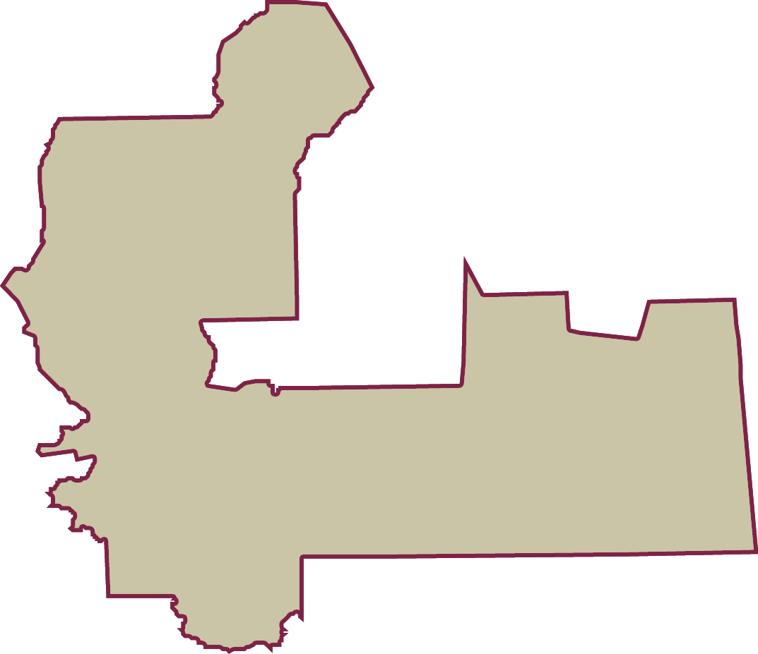
LISTA NOMINAL |  | 3,026
SECCIONES |  | 3
CASILLAS |  | 6

PARTICIPACIÓN CIUDADANA |  | 76.2393%
ABSTENCIONISMO |  | 23.7607%

